A6
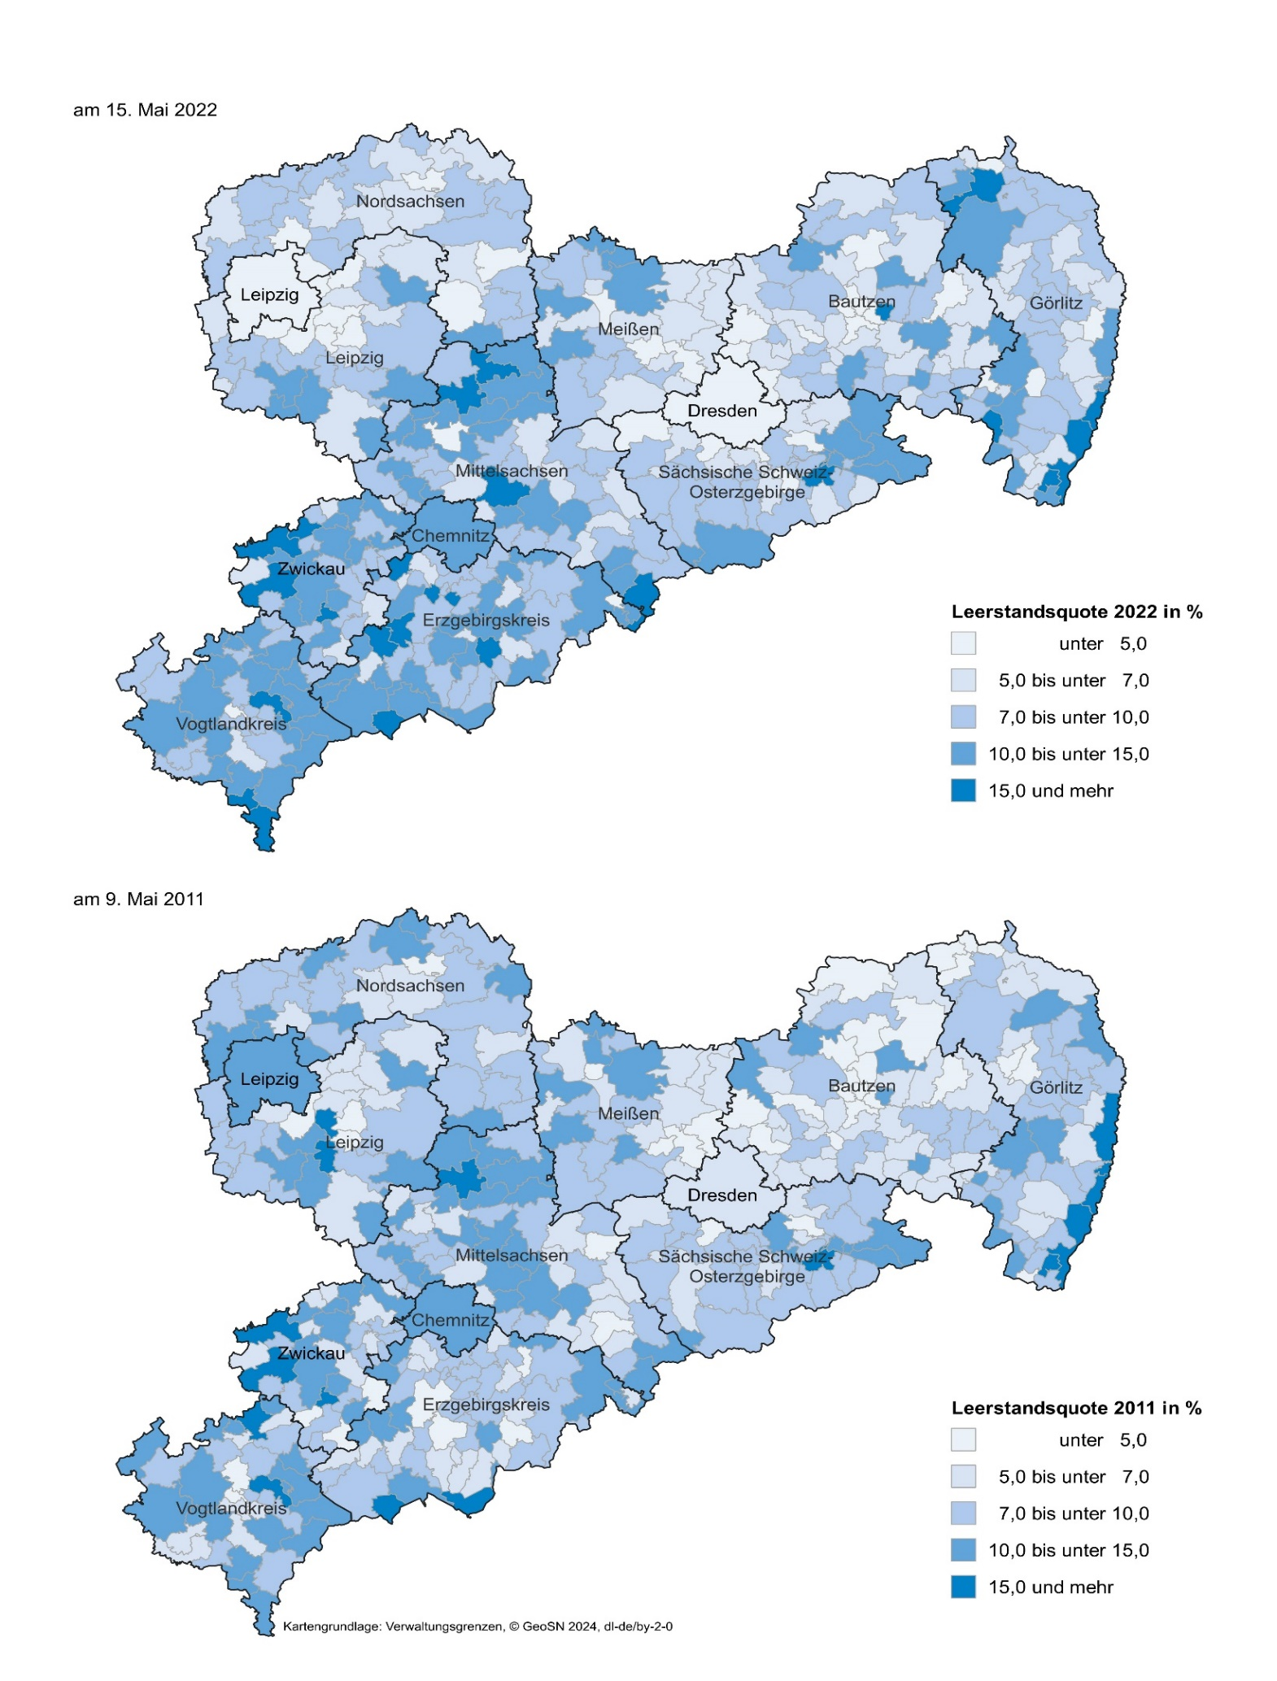
Inhalt
Abb. 6 Leerstandsquote der Wohnungen in Wohngebäuden am 15. Mai 2022 und 9. Mai 2011 nach Gemeinden

A7
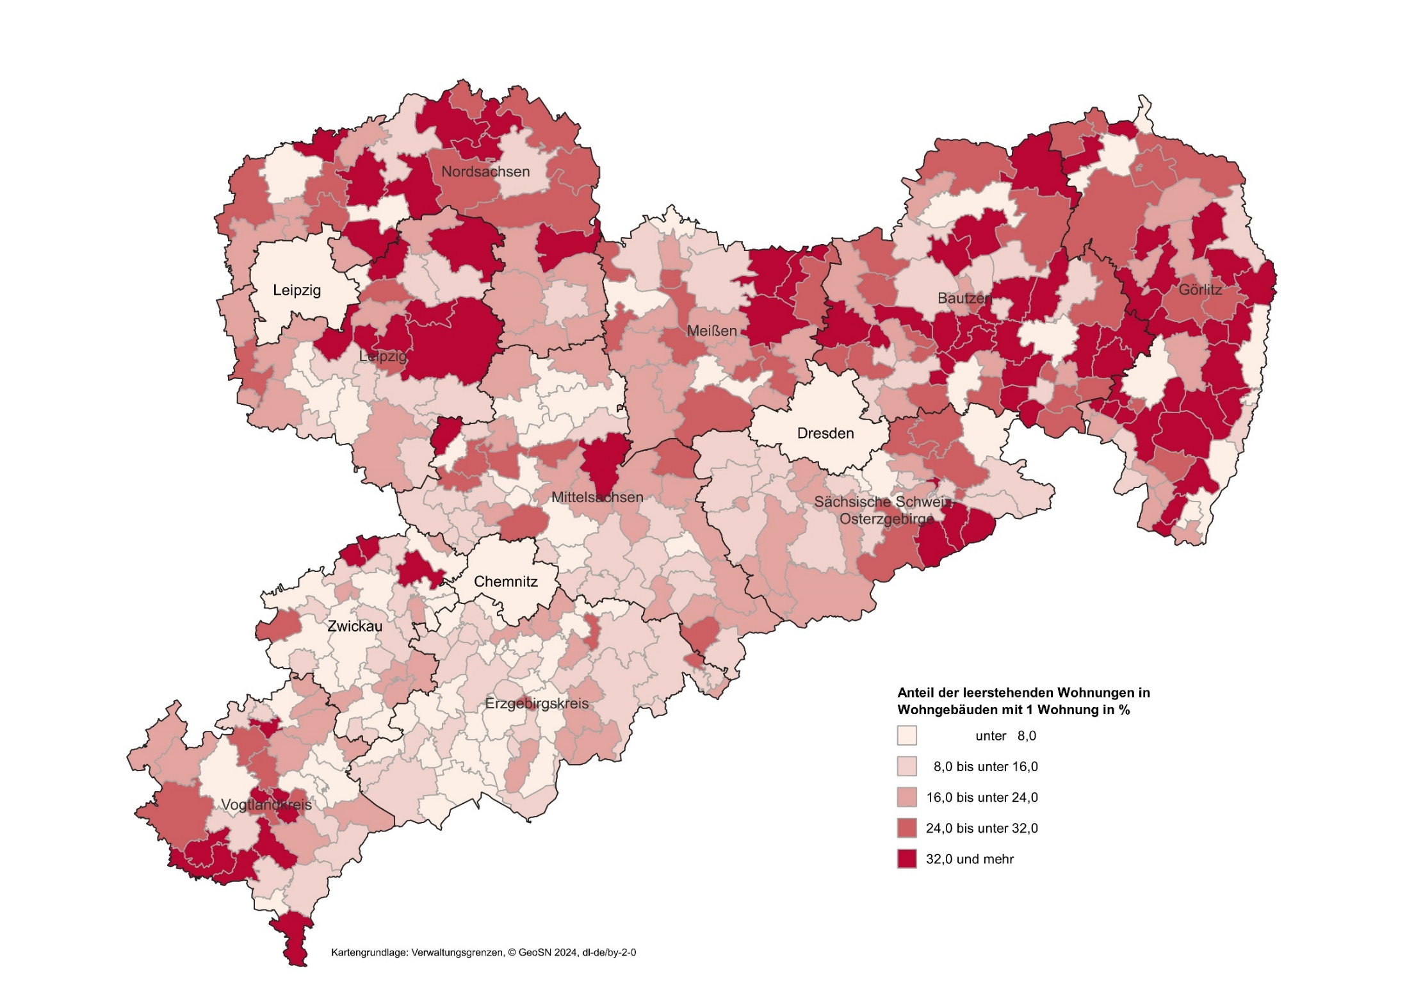
Inhalt
Abb. 7 Anteil der leerstehenden Wohnungen in Wohngebäuden mit 1 Wohnung am 15. Mai 2022 nach Gemeinden

A8
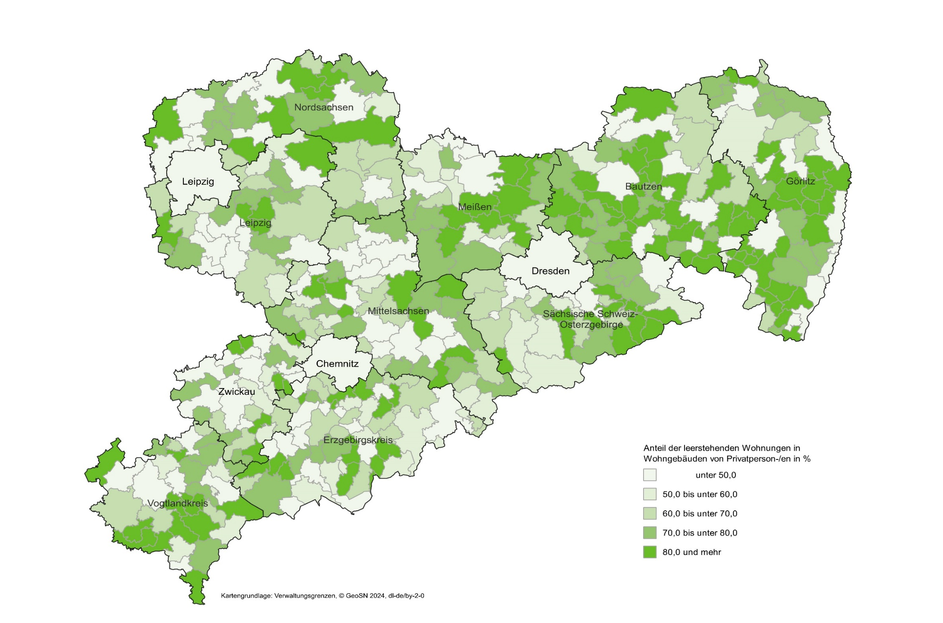
Inhalt
Abb. 8 Anteil der leerstehenden Wohnungen in Wohngebäuden von Privatperson-/en am 15. Mai 2022 nach Gemeinden

A9
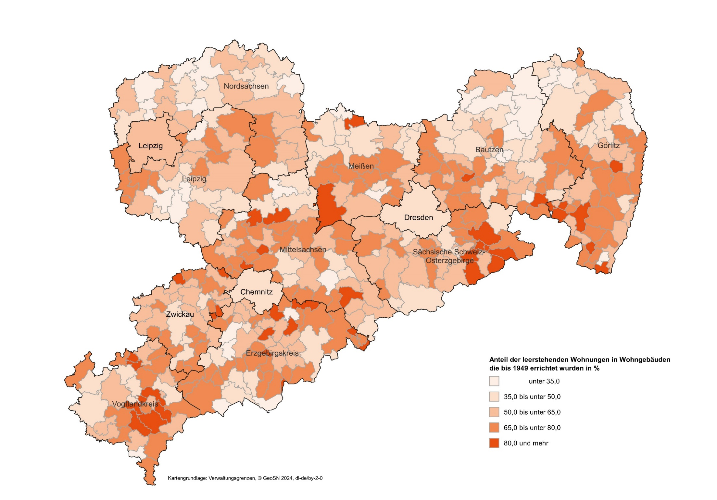
Inhalt
Abb. 9 Anteil der leerstehenden Wohnungen in Wohngebäuden die bis 1949 errichtet wurden am 15. Mai 2022 nach Gemeinden

A10
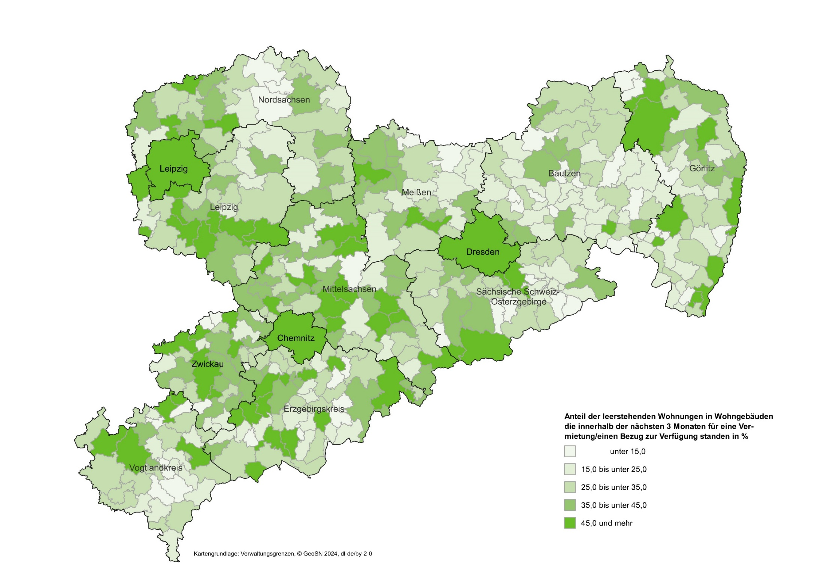
Inhalt
Abb. 10 Anteil der leerstehenden Wohnungen in Wohngebäuden am 15. Mai 2022 die innerhalb der nächsten 3 Monate für eine Vermietung/einen Bezug zur Verfügung standen
nach Gemeinden

A11
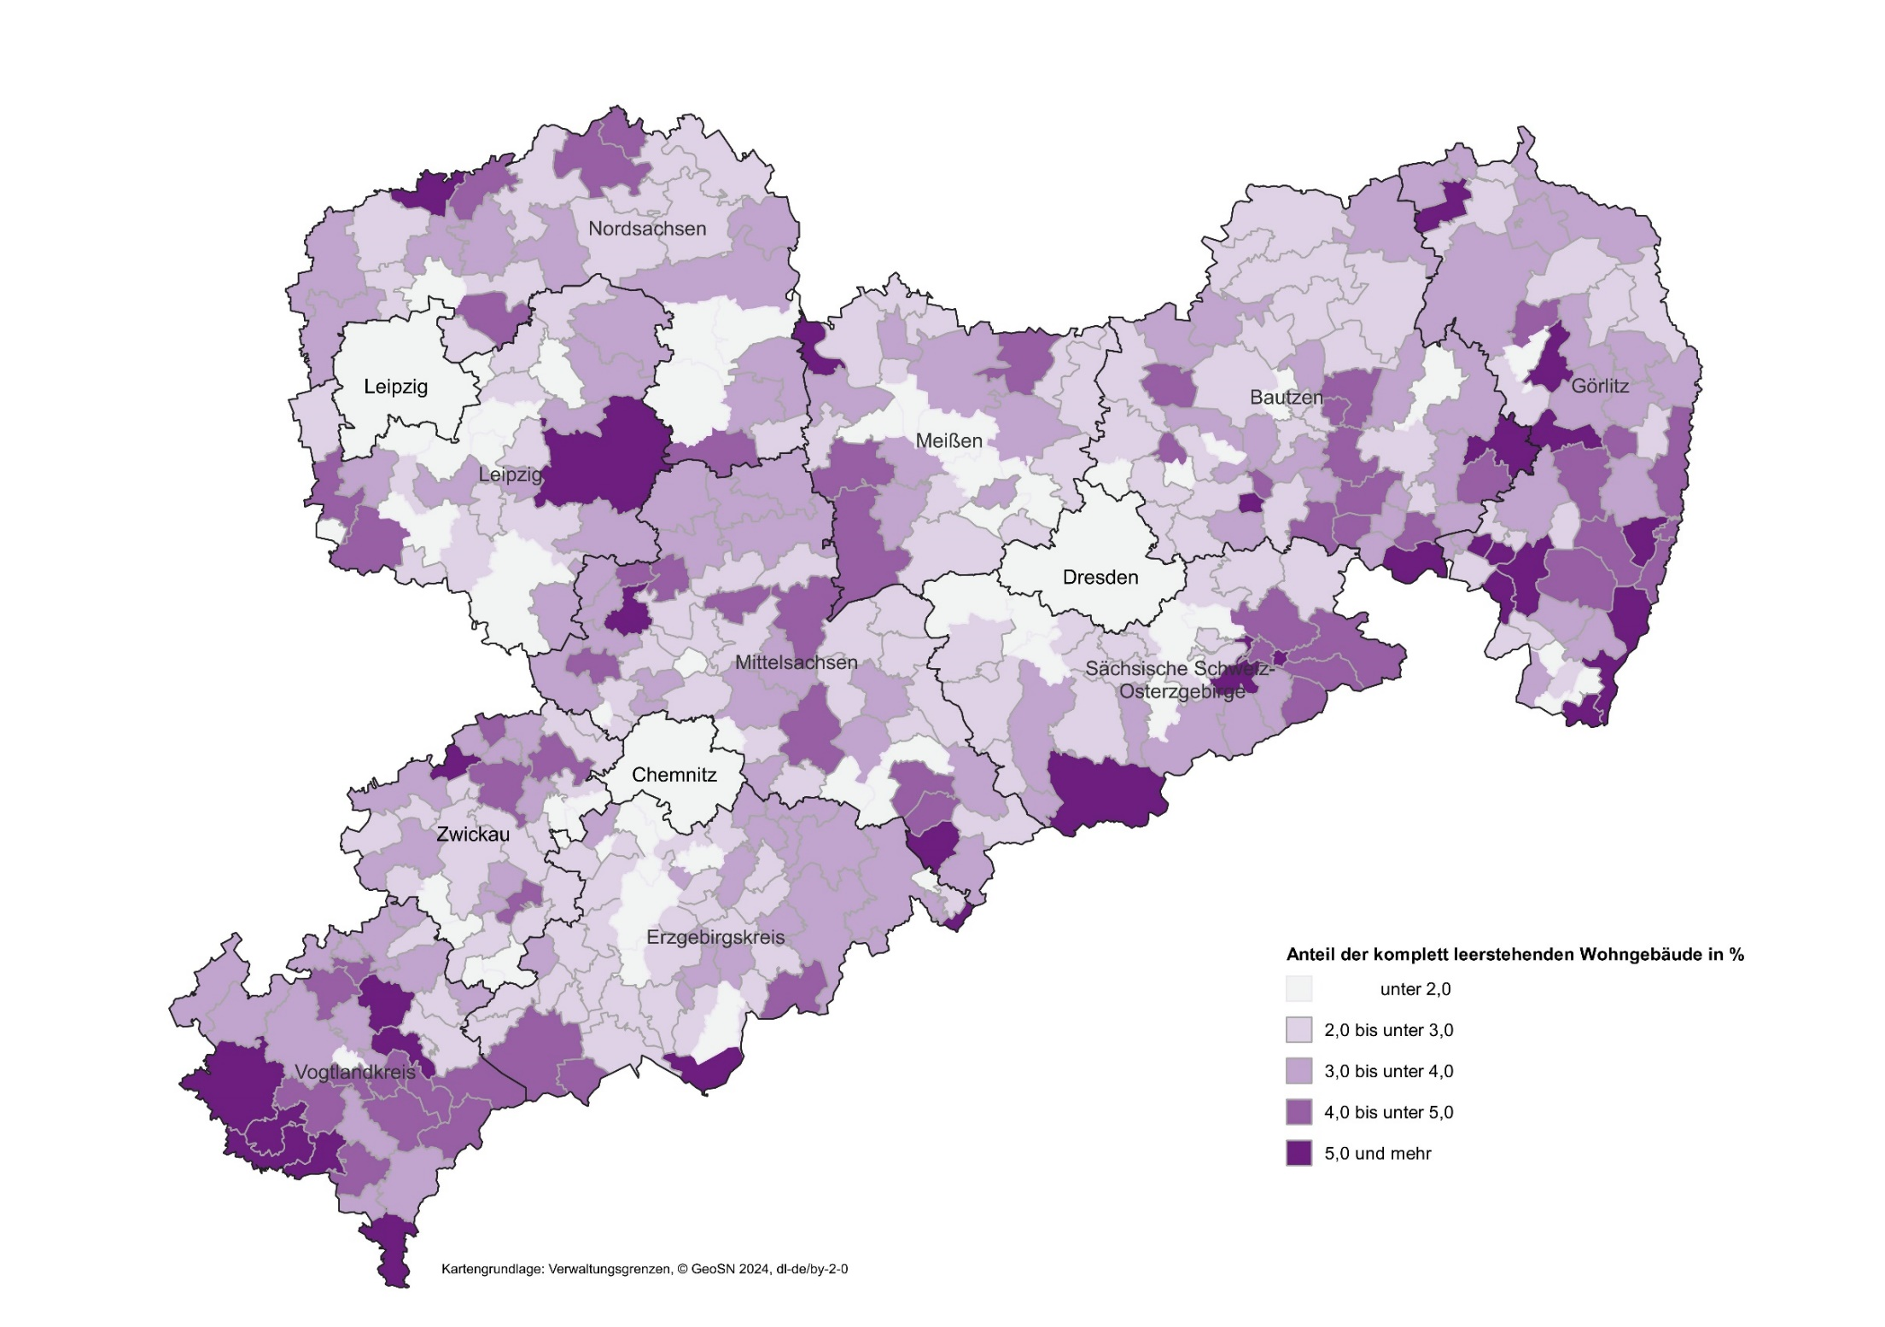
Inhalt
Abb. 11 Anteil der komplett leerstehenden Wohngebäude am 15. Mai 2022 nach Gemeinden

